componentes sugeridos
Nombre comercial | NOOK AGENCY
COMPONENTES home banner | Social Media Management & MKT Strategies Actionable & inexpensive digital mkt strategies to create, position and grow your brand 🎯 📌 Your in-house support, outsourced.
COMPONENTES home banner opcion 2 | https://21st.dev/community/components/easemize/spooky-smoke-animation/default | 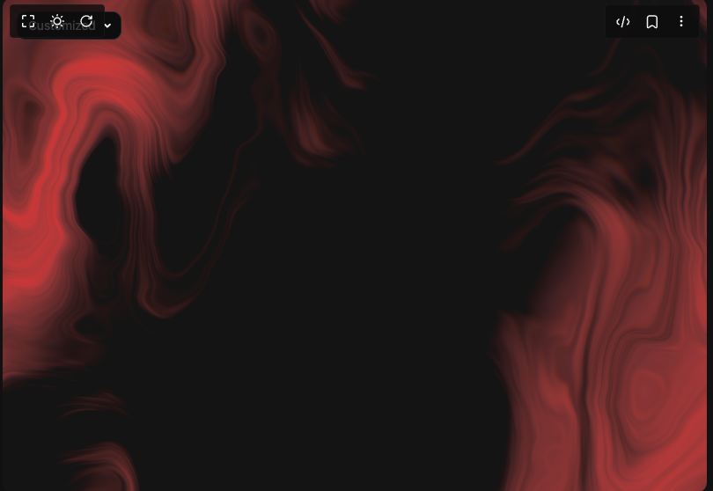
COMPONENTES PORTAFOLIO | https://21st.dev/community/components/uimix/cta-with-marquee/cta-with-marque-reverse | 